⑦年間賞状申請用紙
 |  | 年 月 日記入
年間賞状申請書
コンテスト／支部年度賞など、年間に本部内で使用する賞状の枚数を教えてください
文章入り （A4サイズ） | 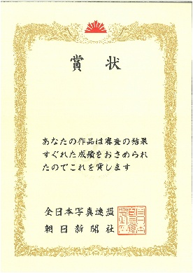 | 枚
文章なし （A4サイズ） |  | 枚
本部名
担当者
電話番号
メールアドレス
送付先住所
実用事項を記入のうえ、総本部事務局にお送りください
必要な枚数を申請してください。追加が必要な場合は、別途ご連絡ください
返信先：全日写連メールphoto-asahi@asahi-photo.com 〒104-8661 東京・晴海郵便局 私書箱263号 全日写連関東本部 FAX 03-5565-6910

